BESTELLUNG


Deutscher Judo-Bund e.V.
Otto-Fleck-Schneise 12
60528 Frankfurt/Main

per Telefax: 0 69 / 6 77 22 42
fdoetsch@judobund.de
BESTELLUNG
2 0 1 5

Verein:
Landesverband:
 |  |  |  | Bemerkung:
Name verantwortlicher Trainer:
Straße Nr.:
PLZ Ort:
Telefon:
Telefax:
eMail:

falls abweichend: | Lieferung an: |  |  |  | Rechnung an:
Name:
Straße Nr.:
PLZ Ort:

 | L E I S T U N G S K L A S S E

 | BRONZE | SILBER | GOLD | Anzahl | à | Summe
 |  |  |  |  |  |  | versendet am, Handzeichen:

Urkunde |  |  |  | 0 | 1.50 € | 0.00 €

 |  |  |  |  |  |  | Rechnung am, Handzeichen:
Nadel |  |  |  | 0 | 1.50 € | 0.00 €

 |  |  |  |  |  |  | gepackt am, Handzeichen:

Aufnäher |  |  |  | 0 | 1.75 € | 0.00 €

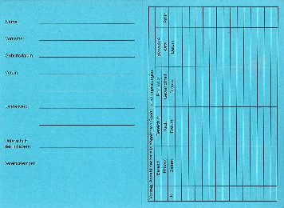
 |  |  |  |  |  |  | wird vom DJB ausgefüllt:
Karten Erstableger |  |  |  |  | 0.00 € | 0.00 €

Versandkostenpauschale |  |  |  |  |  | 4.50 €
Gesamtsumme: | Die Bezahlung erfolgt erst nach Erhalt der Lieferung und der Rechnung! |  |  |  |  | 4.50 €

Datum und (gez.) Unterschrift

